KU Sun
Areal i sjø. | Areal 1 Flerbruksområde: VKA01 1563 Mjølkillskjæret, Sunndal.
Arealbeskrivelse | Flerbruksareal i Sunndalsfjorden NordVest for Øksendalen.
Lokalitetens formelle plassering | Dette arealet er nytt i Sunndal og foreslås her.
Hva er nytt i denne KU-en? | Visning av fremtidig oppdrettslokalitet inkludert sannsynlig fremtidig
 | fortøyningsareal. Dette danner grunnlaget for denne KU/ROS-analysen.
Formål i dag | Bruk og vern av sjø og vassdrag med tilhørende strandsone (6001).
Forslag | Endring til: Kombinerte formål i sjø og vassdrag med eller
 | uten tilhørende strandsone NFFFA (6800). VKA.
Nytt arealformål | Natur, Ferdsel Fiske Friluftsliv Akvakultur. xxx daa
Nytt areal | Nytt areal
Forslagsstiller | Arbeidsgruppen: Sjøområdeplan Nordmøre
Oppdrettsformål | Oppdrettsformål: unntatt laks, ørret og regnbueørret.
Kart: Oversikt over nytt areal
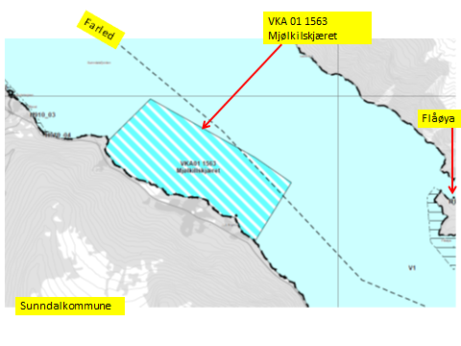

KONSEKVENSUTREDNING
TEMA | VURDERING | DATAKILDER | KONSEKVENS
Miljø og naturressurser
PLanformål: land | i) LNF-område og ii) LNF-område med spredt boligbebyggelse og iii) LNF-
 | område hvor naturvern dominerer.
 | På land på strekningen Flåøya til Almskåra: LNF-område hvor naturvern dominerer (113).
 | Sone rundt Flåøya: Område unntatt fra rettsvirkning (149).
Bestander av anadrom laksefisk | 10,5 km fra Driva
 | (Nasjonalt laksevassdrag).
Lakselus |  | Lusedata.no
Lakserømming fra merder |  | Fiskeridirektoratet.no
 |  | Laksefakta.no
Landskap |  | Sunndal kommune.
Kulturminner/kulturmiljø | Gravfelt og gravminner på Ballsneset og Flåøya berørers ikke. | Kulturminnesok.no

Tilstøtende arealer I sjø: | I sjø: Bruk og vern av sjø og vassdrag med tilhørende strandsone (6001) | Kartforskriften.
Strandsone og lokale vassdrag | Strandsone berøres ikke.
Klima | Liten påvirkning.
Gyteområde | Gyteområde for uer (rødlistet) sør-øst for arealet. Arealet er redusert for ikke å komme | Fiskeridirektoratet.no
 | inn på gyteområdet.
Naturvernområde | Ingen i sjø.
Naturmangfold | Ingen relevante registreringer. Torsk og brisling i sjø. Mange planter registrert. | Naturbase.no
Helse og trivsel
Forurensning/bunn | Lite forurensing på bunn. | MOM-undersøkelser
Forurensning/støy | Noe støy, jamfør bestemmelse.
Forurensning/lys | Lite lyspåvirkning, jamfør bestemmelse.
Friluftsliv, rekreasjon, tilgjengelighet | Ferdsel inntil 20 m og fiske inntil 100 m fra overflatestrukturer. | Forskrift FOR-2008-06-17-822
Friluftsliv, strandsone | Strandsone noe berørt.
Friluftsliv | Friluftsliv noe berørt. Det er mye fritidsbåttrafikk i området.
Folkehelse | Noe negativ påvirkning.
Næring og transport
Næringsliv og sysselsetting | Oppdrett gir arbeidsplasser.
Ferdsels- og trafikksikkerhet | Hindrer ikke ferdsel.
Havner | Ingen hindring for havner i nærheten. | Kr.sund og Normøre havn IKS.
Kilenøter | Ingen registreringer i arealet.
Fiske: aktive redskaper (reketrål) | Reketrålfelt i den NordØstlige delen av arealet. Avbøtende tiltak. | Fiskeridirektoratet.no
Passive redskaper (gar, line, jukse) | Fiskefelt i SørØstlige delen av arealet. Avbøtende tiltak | Fiskeridirektoratet.no

Låssettingplass (for sei, sild bl.a) | Ingen. | Fiskeridirektoratet.no
Infrastruktur
Teknisk infrastruktur | Det er vei i området. Landstrøm skal benyttes, se bestemmelser. | Sunndal kommune.
Tilgang til lokaliteten.

Risiko- og sårbarhetsvurdering
Skredfare/grunnforhold | Lav til mderat fare for jord- eller snøskred. | Skrednett.no
Vær og vind | Lav til moderat bølgehøyde.
Sjøstraum |  | Sintef (SINMOD)

Annet | Ingen
Samlet vurdering
 | Egnet som oppdrettslokalitet, avbøtende tiltak må benyttes.
 | Positivt for kommunen/arbeidsplasser.
 | Noe negativt for fritidsliv.
Avbøtende tiltak: | Samarbeid med fiskere for å finne plass til akvakulturfortøyninger.
Konfliktpotensiale | Middels konfliktpotensiale.
Konklusjon - oppsummering | De nye arealene tas inn i planen.

Areal i sjø. | Areal 2 Flerbruksområde: 2 1563 Ålvundfjord II, Sunndal.
Arealbeskrivelse | Flerbruksareal i Ålvundfjord.
Lokalitetens formelle plassering | Dette arealet er nytt i Sunndal og foreslås her.
Hva er nytt i denne KU-en? | Visning av fremtidig oppdrettslokalitet inkludert sannsynlig fremtidig
 | fortøyningsareal. Dette danner grunnlaget for denne KU/ROS-analysen.
Formål i dag | Bruk og vern av sjø og vassdrag med tilhørende strandsone (6001).
Forslag | Endring til: Kombinerte formål i sjø og vassdrag med eller
 | uten tilhørende strandsone NFFFA (6800).
Nytt arealformål | Natur, Ferdsel Fiske Friluftsliv Akvakultur. xxx daa
Nytt areal | Nytt areal
Forslagsstiller | Arbeidsgruppen: Sjøområdeplan Nordmøre
Oppdrettsformål | Oppdrettsformål: unntatt laks, ørret og regnbueørret.
Kart: Oversikt over nytt areal
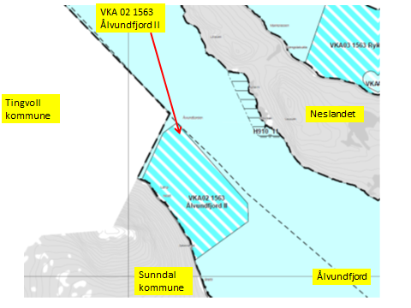

KONSEKVENSUTREDNING
TEMA | VURDERING | DATAKILDER | KONSEKVENS
Miljø og naturressurser
PLanformål: land | LNF-område. På Neslandet: i) LNF-område med spredt boligbebyggelse og
 | ii) Fritidsbebyggelse, iii),Friområde og iv) Område unntatt fra rettsvirkning (149).

Bestander av anadrom laksefisk | 22 km fra Surna
 | (Nasjonalt laksevassdrag).
Lakselus |  | Lusedata.no
Lakserømming fra merder |  | Fiskeridirektoratet.no
 |  | Laksefakta.no
Landskap | Ingen spesielle. | Sunndal kommune.
Kulturminner/kulturmiljø | Neslandet: Bosetning-aktivitetsområde. Påvirkes ikke. | Kulturminnesok.no

Tilstøtende arealer I sjø: | I sjø: Bruk og vern av sjø og vassdrag med tilhørende strandsone (6001) | Sunndal kommune.
Strandsone og lokale vassdrag | Strandsone berøres ikke.
Klima | Liten påvirkning.
Gyteområde | Ingen gyteområder i arealet. | Fiskeridirektoratet.no
Naturvernområde | Ingen i sjø.
Naturmangfold | Ingen relevante registreringer. Mange plantearter. | Naturbase.no
Helse og trivsel
Forurensning/bunn | Lite forurensing på bunn. | MOM-undersøkelser
Forurensning/støy | Noe støy, jamfør bestemmelse.
Forurensning/lys | Lite lyspåvirkning, jamfør bestemmelse.
Friluftsliv, rekreasjon, tilgjengelighet | Ferdsel inntil 20 m og fiske inntil 100 m fra overflatestrukturer. | Forskrift FOR-2008-06-17-822
Friluftsliv, strandsone | Strandsone noe berørt.
Friluftsliv | Friluftsliv noe berørt. Noe fritidsbåttrafikk i området.
Folkehelse | Noe negativ påvirkning.
Næring og transport
Næringsliv og sysselsetting | Oppdrett gir arbeidsplasser.
Ferdsels- og trafikksikkerhet | Hindrer ikke ferdsel.
Havner | Ingen hindring for havner i nærheten. | Kr.sund og Normøre havn IKS.
Kilenøter | Ingen registreringer i arealet.
Fiske: aktive redskaper (reketrål) | Reketrålfelt i den NordØstlige delen av arealet. Avbøtende tiltak. | Fiskeridirektoratet.no
Passive redskaper (gar, line, jukse) | Fiskefelt langs land i arealet. Avbøtende tiltak | Fiskeridirektoratet.no

Låssettingplass (for sei, sild bl.a) | Ingen. | Fiskeridirektoratet.no
Infrastruktur
Teknisk infrastruktur | Det er vei i området. Landstrøm skal benyttes, se bestemmelser. | Sunndal kommune.
Tilgang til lokaliteten.

Risiko- og sårbarhetsvurdering
Skredfare/grunnforhold | Lav til moderat fare for jord- eller snøskred. | Skrednett.no
Vær og vind | Lav til moderat bølgehøyde.
Sjøstraum | Har ikke data, antatt mest NordVestgående. | Sintef (SINMOD)

Annet | Ingen
Samlet vurdering
 | Egnet som oppdrettslokalitet, avbøtende tiltak må benyttes.
 | Positivt for kommunen/arbeidsplasser.
 | Noe negativt for fritidsliv.
Avbøtende tiltak: | Samarbeid med fiskere for å finne plass til akvakulturfortøyninger.
Konfliktpotensiale | Middels konfliktpotensiale.
Konklusjon - oppsummering | De nye arealene tas inn i planen.

Areal i sjø. | Areal 3 Flerbruksområde: VKA03 1563 Rykkjem, Sunndal.
Arealbeskrivelse | Flerbruksareal vest for Rykkjem.
Lokalitetens formelle plassering | Grunnlaget for opprettelsen av dette arealet er tidligere formelt godkjent av
 | Sunndal kommune.
Hva er nytt i denne KU-en? | Det er endringen med å markere og inkludere sannsynlig fremtidig fortøyningsareal
 | som er grunnlaget for denne KU/ROS-analysen.
Formål i dag | Bruk og vern av sjø og vassdrag med tilhørende strandsone (6001).
Forslag | Endring til: Kombinerte formål i sjø og vassdrag med eller
 | uten tilhørende strandsone NFFFA (6800). VKA.
Nytt arealformål | Natur, Ferdsel Fiske Friluftsliv Akvakultur. xxx daa
Nytt areal | Utvidelse av eksisterende areal, det meste til fortøyningsareal.
 | Gammelt akvakulturareal (A) = xx daa
 | Nytt areal flerbruksformål (NFFFA) = xx daa
Forslagsstiller | Arbeidsgruppen: Sjøområdeplan Nordmøre
Oppdrettsformål | Oppdrettsformål: unntatt laks, ørret og regnbueørret.
Kart: Oversikt over nytt areal
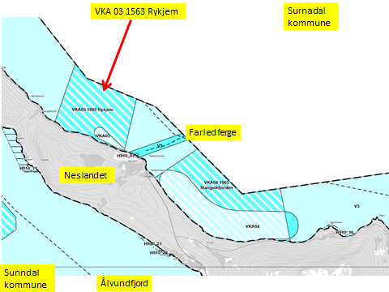

Kart: Ta ut gammelt areal
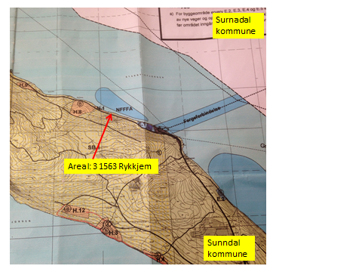

KONSEKVENSUTREDNING
TEMA | VURDERING | DATAKILDER | KONSEKVENS
Miljø og naturressurser
PLanformål: land | Neslandet: i) LNF-område med spredt boligbebyggelse. Erverv (130) industriareal Vest
 | av fergekai. Fritidsbebyggelse.

Bestander av anadrom laksefisk | Nasjonal laksefjord.
 | Nasjonalt laksevassdrag - Surna.
Lakselus |  | Lusedata.no
Lakserømming fra merder |  | Fiskeridirektoratet.no
 |  | Laksefakta.no
Landskap | Ingen spesielle. | Sunndal kommune.
...
Areal i sjø. | Areal 4 Flerbruksområde: VKA04 1563 Stangvikfjorden, Sunndal.
Forslag | Endring til: Kombinerte formål i sjø og vassdrag med eller
 | uten tilhørende strandsone NFFFA (6800). VKA
Nytt arealformål | Natur, Ferdsel Fiske Friluftsliv Akvakultur. xxx daa
Nytt areal | Utvidelse av eksisterende areal, det meste til fortøyningsareal.
 | Gammelt akvakulturareal (A) = xx daa
 | Nytt areal flerbruksformål (NFFFA) = xx daa
Forslagsstiller | Arbeidsgruppen: Sjøområdeplan Nordmøre
Oppdrettsformål | Oppdrettsformål: unntatt laks, ørret og regnbueørret.
Kart: Oversikt over nytt areal

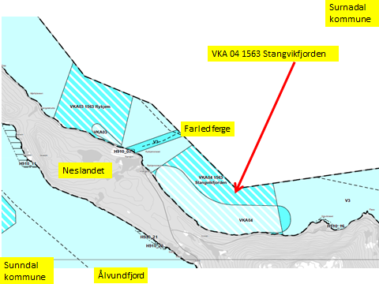

Kart: Ta ut gammelt areal
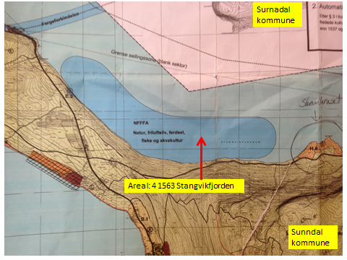

KONSEKVENSUTREDNING
TEMA | VURDERING | DATAKILDER | KONSEKVENS
Miljø og naturressurser
PLanformål: land | LNF-område.
 | ii) Fritidsbebyggelse: Krav til bebyggelsesplan (112)

Bestander av anadrom laksefisk | Nasjonal laksefjord.
 | (Nasjonalt laksevassdrag - Surna
...

